Fedlap
2019/2020. TANÉVI
SPORTLÖVŐ DIÁKOLIMPIA® MEGYEI DÖNTŐ
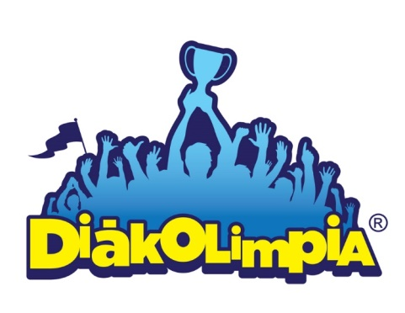





Megye:

Helyszín:

Időpont: 2019.

EREDMÉNYEK

